Ficha análisis situación
FICHA DE ANÁLISIS DE LA SITUACIÓN DE RIESGO PRIORIZADA PLAN DEPARTAMENTAL TERRITORIO MEMORIA Y CONVIVENCIA SECRETARÍA DE EDUCACIÓN - NORTE DE SANTANDER
¿Cuál es la situación de riesgo que más afecta la convivencia, la vida y la integridad en la comunidad educativa? | (Mencione en un máximo de 10 palabras la situación priorizada en el establecimiento educativo que más afecta la convivencia, la vida y la integridad; tenga en cuenta que estas situaciones pueden referirse de modo más específico al ejercicio de los derechos humanos, sexuales y reproductivos. La priorización es un proceso de focalización que pretende definir un orden para la atención a las situaciones de convivencia, no excluyendo otras situaciones de importancia institucional. Una situación no necesariamente es prioritaria por la frecuencia con la que ocurre, sino por las afectaciones que tiene en la comunidad educativa; sin embargo, es posible que la mayor situación de riesgo sea también la más frecuente. Asimismo, es importante que el establecimiento educativo se conciba como un sistema dinámico que dialoga con el entorno en el que se sitúa, generando recorridos que pueden leerse en términos de relaciones complejas.)
 | "La vulnerabilidad en ambito escolar rural"
¿Con qué capacidades cuenta la Institción Educativa Rural Benavista para afrontar la situación de convivencia en el contexto escolar? | Estas son las tres (3) fortalezas o recursos con los que cuenta el establecimiento educativo para afrontar la situación que más afecta la convivencia, la vida y la integridad:
 | 1. Compromiso docente y directivo en la formación en valores y resolución pacífica de conflictos.
 | 2.Manual de Convivencia y espacios de diálogo, que orientan la mediación y el respeto entre los estudiantes.
 | 3.Vinculación de las familias y la comunidad, fortaleciendo la corresponsabilidad y el clima escolar.
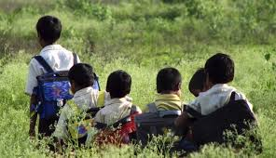 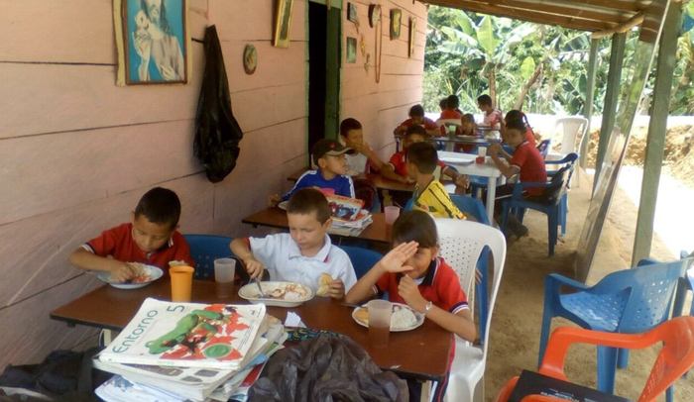 ¿Qué vulnerabilidades presentes en el establecimiento educativo hacen más probable que el riesgo se mantenga o empeore con respecto a la convivencia en el aula en la IER Benavista? | En la IER Buenavista, las principales vulnerabilidades o factores de riesgo que pueden hacer que la convivencia en el aula se mantenga o empeore son
 | 1.Limitado acompañamiento psicosocial, que dificulta la atención oportuna de conflictos emocionales y conductuales.
 | 2.Infraestructura y recursos educativos insuficientes, que restringen espacios adecuados para la convivencia, el diálogo y el desarrollo de actividades formativas.
 | 5. Sobrecarga docente en aulas multigrado, que dificulta el seguimiento individual y la atención oportuna de situaciones de convivencia

